Sheet1
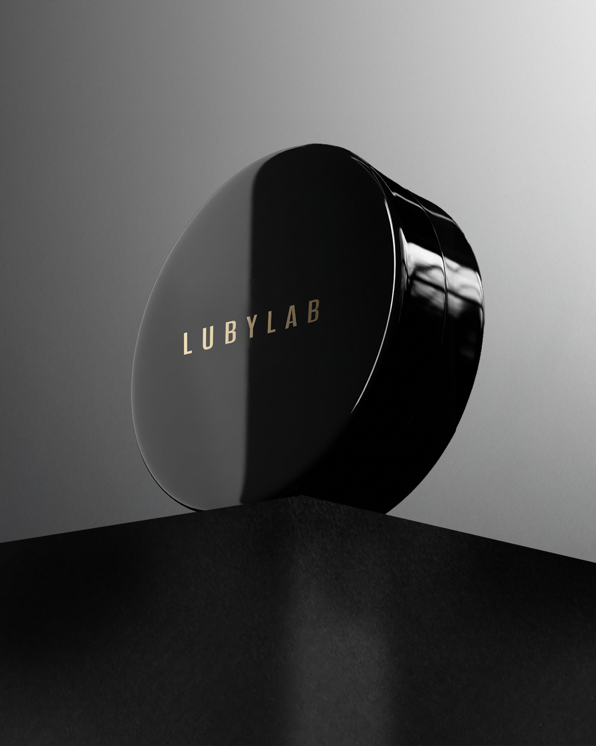 | 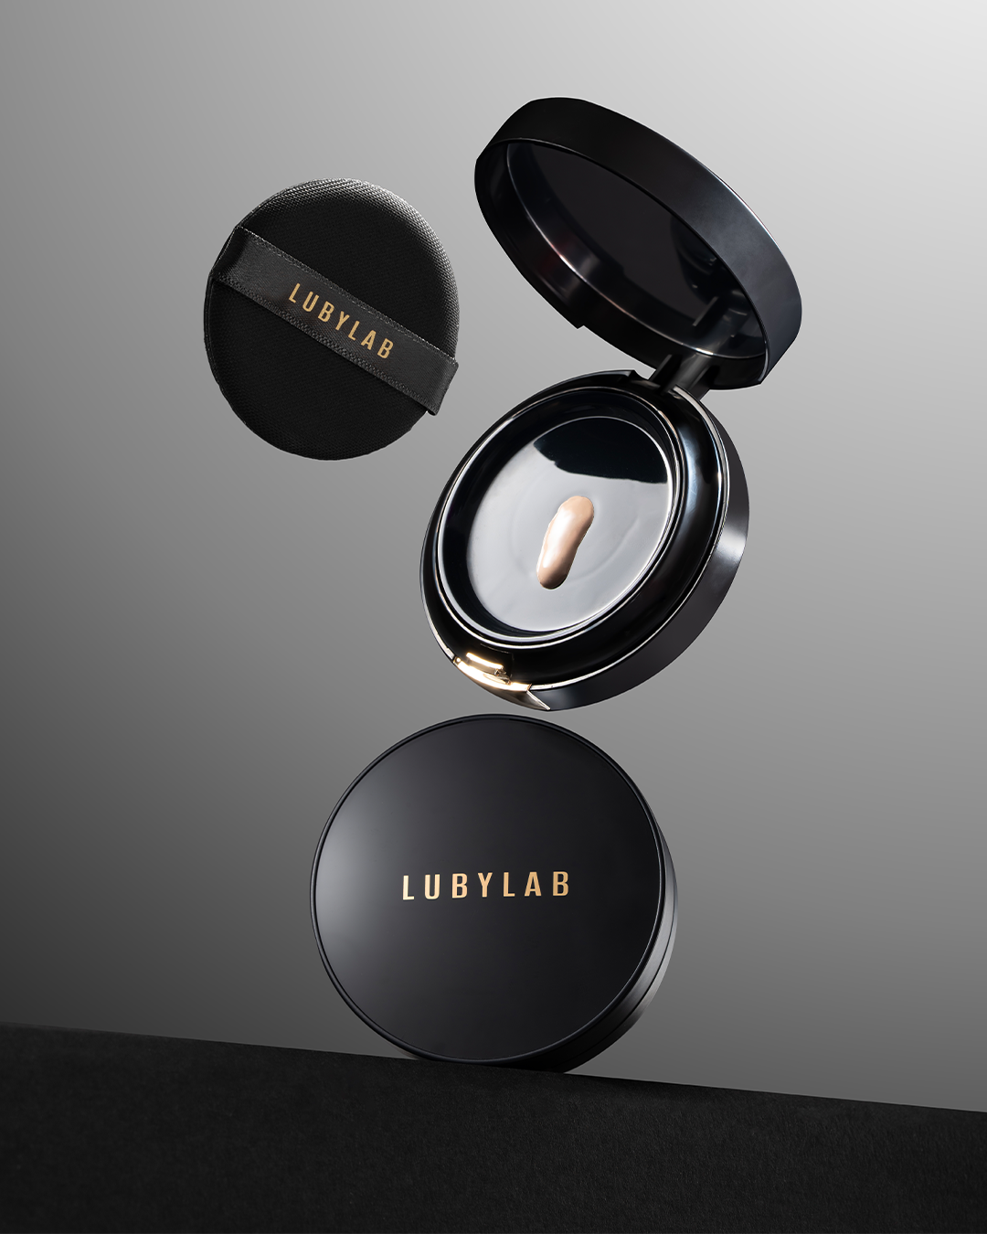 | 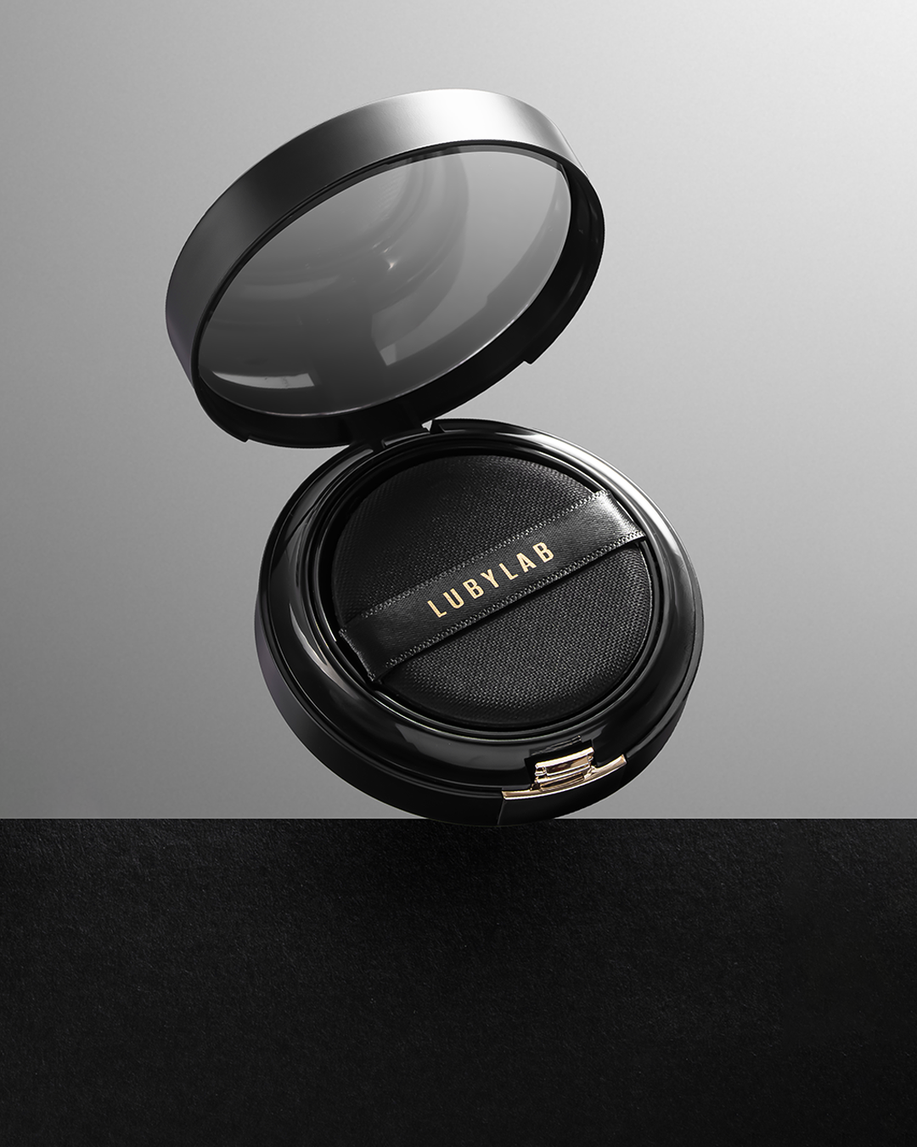
TEXT ẢNH
투명 피부 (Làn da trong trẻo) 맑은 표현 (Hiệu ứng da trong, sạch) 데일리 메이크업 (Trang điểm hằng ngày) 라이트 텍스처 (Kết cấu nhẹ) 스킨 라이크 (Như làn da thật) | 그냥 내 피부 같아 (Cứ như da thật luôn) 수정 화장 필요 없음 (Không cần dặm lại) 무너짐 방지 (Hạn chế xuống tone/mốc nền) 컴포트 웨어 (Thoải mái khi dùng) 에어리 쿠션 (Cushion nhẹ như không) | 윤광 피부 (Da căng bóng nhẹ) 글로우 피니시 (Lớp finish glow) 소프트 글로우 (Glow mềm mại) 피부 광채 (Độ rạng rỡ của da) 에어리 스킨 (Da nhẹ thoáng như không)
✨ 하루의 분위기를 바꾸는 단 하나의 베이스. 두껍지 않게, 답답하지 않게, 그저 내 피부처럼 맑고 자연스럽게. 루비랩 에끌라 비비 쿠션 💎 자연스럽게 빛나는 글로우 💎 섬세한 커버력 💎 하루 종일 지속되는 베이스 가볍게 한 번 톡, 오늘 하루를 자신 있게 시작하세요. 이 콘텐츠는 AI에 의해 생성되었습니다. #루비랩 #LUBYLAB #에끌라비비쿠션 #글래스스킨베이스 #데일리메이크업 #세컨드스킨 | ✨ 시간이 지나도 더 예뻐 보이는 베이스의 비밀. 아침에는 촉촉하게, 점심에는 여전히 맑게, 저녁까지 자연스러운 피부 표현. 루비랩 에끌라 비비 쿠션 ✔ 피부처럼 가벼운 사용감 ✔ 끈적임 없이 깔끔하게 ✔ 톤이 어두워지지 않는 베이스 하루 종일 믿고 사용할 수 있는 베이스. 이 콘텐츠는 AI에 의해 생성되었습니다. #루비랩 #LUBYLAB #에끌라비비쿠션 #글로우베이스 #데일리메이크업 #K뷰티 | 자연스러운 베이스가 필요한 날. 과한 커버보다 피부를 더 예쁘게 보여주는 섬세한 표현. 루비랩 에끌라 비비 쿠션 얇고 가볍게 밀착되어 내 피부처럼 맑고 건강한 피부 표현을 완성합니다. 매일 사용하기 좋은 데일리 베이스. 이 콘텐츠는 AI에 의해 생성되었습니다. #루비랩 #LUBYLAB #에끌라비비쿠션 #비비쿠션 #내추럴베이스 #글래스스킨 #K뷰티

